Лето 2017 Девочки
 |  |  |  |  | Размерная сетка
 |  |  |  |  | рост | талия | возраст
 |  |  |  |  | 122 | 54 | 7 лет
 |  |  |  |  | 128 | 57 | 8 лет
Весна-лето 2017 |  |  |  |  | 134 | 60 | 9 лет
 |  |  |  |  | 140 | 63 | 10 лет
 |  |  |  |  | 146 | 63 | 11 лет
 |  |  |  |  | 152 | 66 | 12 лет
Артикул | Наименование | Эскиз | Цвет | Состав | Базовая цена | Размерный ряд | Наличие | Ваш заказ | Сумма
Сафари
SS 17-13-16-25 ( каталог SS 17-11-16-191) | Платье для девочки CHADOLINI ("ЧАДОЛИНИ") модель 16-25 |  | Песочный/Белый | 95% хлопок, 5%эластан | 799 | 122
 |  |  |  |  |  | 128
 |  |  |  |  |  | 134
 |  |  |  |  |  | 140
 |  |  |  |  |  | 146
 |  |  |  |  |  | 152
SS 17-13-08-28 ( каталог SS 17-13-17-524) | Толстовка для девочки CHADOLINI ("ЧАДОЛИНИ") модель 08-101 |  | Светло желтый | 97% хлопок, 3%эластан | 799 | 122
 |  |  |  |  |  | 128
 |  |  |  |  |  | 134
 |  |  |  |  |  | 140
 |  |  |  |  |  | 146
 |  |  |  |  |  | 152
SS 17-13-09-40 ( каталог SS 17-13-09-714) | Шорты для девочки CHADOLINI ("ЧАДОЛИНИ") модель 09-40 |  | Черный | 97% хлопок, 3%эластан | 599 | 122
 |  |  |  |  |  | 128
 |  |  |  |  |  | 134
 |  |  |  |  |  | 140
 |  |  |  |  |  | 146
 |  |  |  |  |  | 152
SS 17-13-12-02 | Леггинсы для девочки CHADOLINI ("ЧАДОЛИНИ") модель 12-02 |  | Песочный | 95%хлопок, 5% эластан | 419 | 122
 |  |  |  |  |  | 128
 |  |  |  |  |  | 134
 |  |  |  |  |  | 140
 |  |  |  |  |  | 146
 |  |  |  |  |  | 152
SS 17-13-16-54 | Платье для девочки CHADOLINI ("ЧАДОЛИНИ") модель 16-54 | 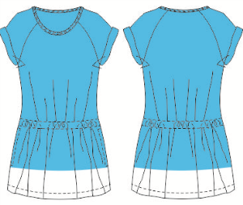 | Синий | 95% хлопок, 5%эластан | 799 | 122
 |  |  |  |  |  | 128
 |  |  |  |  |  | 134
 |  |  |  |  |  | 140
 |  |  |  |  |  | 146
 |  |  |  |  |  | 152
SS 17-13-08-06 | Толстовка для девочки CHADOLINI ("ЧАДОЛИНИ") модель 08-06 | 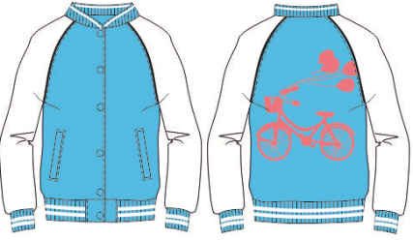 | Бирюзовый | 95% хлопок, 5%эластан | 999 | 122
 |  |  |  |  |  | 128
 |  |  |  |  |  | 134
 |  |  |  |  |  | 140
 |  |  |  |  |  | 146
 |  |  |  |  |  | 152
SS 17-13-08-07 | Толстовка для девочки CHADOLINI ("ЧАДОЛИНИ") модель 08-07 | 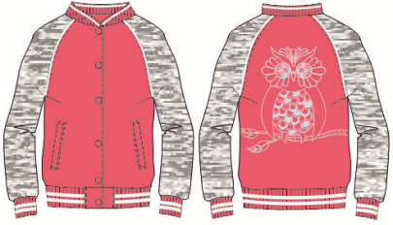 | Коралловый | 95% хлопок, 5%эластан | 999 | 122
 |  |  |  |  |  | 128
 |  |  |  |  |  | 134
 |  |  |  |  |  | 140
 |  |  |  |  |  | 146
 |  |  |  |  |  | 152
SS 17-13-08-57 | Толстовка для девочки CHADOLINI ("ЧАДОЛИНИ") модель 08-57 |  | коралловый | 97% хлопок, 3%эластан | 899 | 122
 |  |  |  |  |  | 128
 |  |  |  |  |  | 134
 |  |  |  |  |  | 140
 |  |  |  |  |  | 146
 |  |  |  |  |  | 152
SS 17-13-08-58 | Толстовка для девочки CHADOLINI ("ЧАДОЛИНИ") модель08-58 |  | Бирюзовый | 97% хлопок, 3%эластан | 899 | 122
 |  |  |  |  |  | 128
 |  |  |  |  |  | 134
 |  |  |  |  |  | 140
 |  |  |  |  |  | 146
 |  |  |  |  |  | 152
SS 17-13-12-03 | Леггинсы для девочки CHADOLINI ("ЧАДОЛИНИ") модель 12-03 | 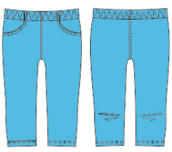 | Бирюзовый | 95% хлопок, 5%эластан | 419 | 122
 |  |  |  |  |  | 128
 |  |  |  |  |  | 134
 |  |  |  |  |  | 140
 |  |  |  |  |  | 146
 |  |  |  |  |  | 152
SS 17-13-12-01 | Леггинсы для девочки CHADOLINI ("ЧАДОЛИНИ") модель 12-01 | 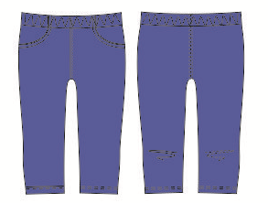 | Синий | 95% хлопок, 5%эластан | 419 | 122
 |  |  |  |  |  | 128
 |  |  |  |  |  | 134
 |  |  |  |  |  | 140
 |  |  |  |  |  | 146
 |  |  |  |  |  | 152
SS 17-13-09-72 | Шорты для девочки CHADOLINI ("ЧАДОЛИНИ") модель 09-72 |  | Бирюзовый | 97% хлопок, 3%эластан | 599 | 122
 |  |  |  |  |  | 128
 |  |  |  |  |  | 134
 |  |  |  |  |  | 140
 |  |  |  |  |  | 146
 |  |  |  |  |  | 152
SS 17-13-09-73 | Шорты для девочки CHADOLINI ("ЧАДОЛИНИ") модель 09-73 |  | Синий | 95% хлопок, 5%эластан | 599 | 122
 |  |  |  |  |  | 128
 |  |  |  |  |  | 134
 |  |  |  |  |  | 140
 |  |  |  |  |  | 146
 |  |  |  |  |  | 152
SS 17-13-09-39 | Шорты для девочки CHADOLINI ("ЧАДОЛИНИ") модель 09-39 |  | Зеленый/желтый | 97% хлопок, 3%эластан | 599 | 122
 |  |  |  |  |  | 128
 |  |  |  |  |  | 134
 |  |  |  |  |  | 140
 |  |  |  |  |  | 146
 |  |  |  |  |  | 152
SS 17-13-11-04 | Спортивные брюки для девочки CHADOLINI ("ЧАДОЛИНИ") модель 11-04 футер | 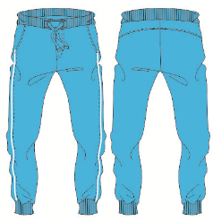 | Бирюзовый | 95%хлопок, 5% эластан | 719 | 122
 |  |  |  |  |  | 128
 |  |  |  |  |  | 134
 |  |  |  |  |  | 140
 |  |  |  |  |  | 146
 |  |  |  |  |  | 152
SS 17-13-11-05 | Спортивные брюки для девочки CHADOLINI ("ЧАДОЛИНИ") модель 11-05 футер | 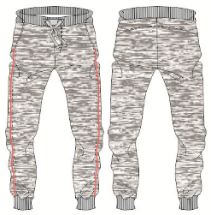 | Серый меланж | 95%хлопок, 5% эластан | 719 | 122
 |  |  |  |  |  | 128
 |  |  |  |  |  | 134
 |  |  |  |  |  | 140
 |  |  |  |  |  | 146
 |  |  |  |  |  | 152
SS 17-13-19-08 | Футболка для девочки CHADOLINI ("ЧАДОЛИНИ") модель 19-08 |  | коралловый | 95% хлопок, 5%эластан | 519 | 122
 |  |  |  |  |  | 128
 |  |  |  |  |  | 134
 |  |  |  |  |  | 140
 |  |  |  |  |  | 146
 |  |  |  |  |  | 152

SS 17-13-19-17 | Футболка для девочки CHADOLINI ("ЧАДОЛИНИ") модель 19-17 | 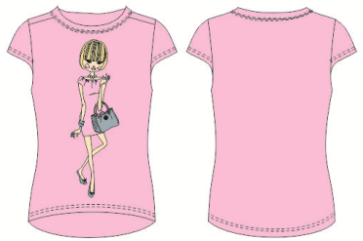 | Розовый | 97% хлопок, 3%эластан | 599 | 122
 |  |  |  |  |  | 128
 |  |  |  |  |  | 134
 |  |  |  |  |  | 140
 |  |  |  |  |  | 146
 |  |  |  |  |  | 152
SS 17-13-19-18 | Футболка для девочки CHADOLINI ("ЧАДОЛИНИ") модель 19-18 | 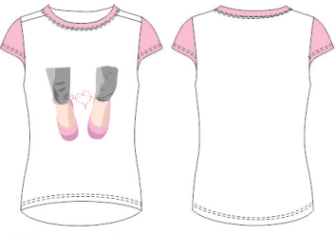 | Белый | 97% хлопок, 3%эластан | 599 | 122
 |  |  |  |  |  | 128
 |  |  |  |  |  | 134
 |  |  |  |  |  | 140
 |  |  |  |  |  | 146
 |  |  |  |  |  | 152
SS 17-11-17-14 | Блузка для девочки CHADOLINI ("ЧАДОЛИНИ") модель 17-14 | 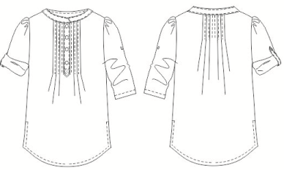 | Белый | 97% хлопок, 3% эластан. Ткань | 1199 | 122
 |  |  |  |  |  | 128
 |  |  |  |  |  | 134
 |  |  |  |  |  | 140
 |  |  |  |  |  | 146
 |  |  |  |  |  | 152
SS 17-13-12-20 | Леггинсы для девочки CHADOLINI ("ЧАДОЛИНИ") модель 12-20 | 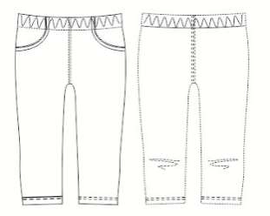 | Белый | 95% хлопок, 5%эластан | 419 | 122
 |  |  |  |  |  | 128
 |  |  |  |  |  | 134
 |  |  |  |  |  | 140
 |  |  |  |  |  | 146
 |  |  |  |  |  | 152
SS 17-13-12-21 | Леггинсы для девочки CHADOLINI ("ЧАДОЛИНИ") модель 12-21 | 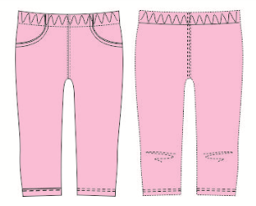 | Розовый | 95% хлопок, 5%эластан | 419 | 122
 |  |  |  |  |  | 128
 |  |  |  |  |  | 134
 |  |  |  |  |  | 140
 |  |  |  |  |  | 146
 |  |  |  |  |  | 152
SS 17-13-12-22 | Леггинсы для девочки CHADOLINI ("ЧАДОЛИНИ") модель 12-22 |  | Розовый | 95% хлопок, 5%эластан | 519 | 122
 |  |  |  |  |  | 128
 |  |  |  |  |  | 134
 |  |  |  |  |  | 140
 |  |  |  |  |  | 146
 |  |  |  |  |  | 152

SS 17-11-16-44 ( каталог SS 17-11-16-15) | Платье для девочки CHADOLINI ("ЧАДОЛИНИ") модель 16-44 |  | Розовая полоса/белый | 100 %хлопок, | 999 | 122
 |  |  |  |  |  | 128
 |  |  |  |  |  | 134
 |  |  |  |  |  | 140
 |  |  |  |  |  | 146
 |  |  |  |  |  | 152
SS 17-11-17-50 ( каталог SS 17-11-17-331) | Блузка для девочки CHADOLINI ("ЧАДОЛИНИ") модель 17-50 |  | Белый/мята | 97% хлопок, 3% эластан | 899 | 122
 |  |  |  |  |  | 128
 |  |  |  |  |  | 134
 |  |  |  |  |  | 140
 |  |  |  |  |  | 146
 |  |  |  |  |  | 152
SS 17-11-17-115 ( каталог SS 17-11-17-331) | Блузка для девочки CHADOLINI ("ЧАДОЛИНИ") модель 17-115 |  | Белый/розовый | 97% хлопок, 3% эластан | 899 | 122
 |  |  |  |  |  | 128
 |  |  |  |  |  | 134
 |  |  |  |  |  | 140
 |  |  |  |  |  | 146
 |  |  |  |  |  | 152
SS 17-13-12-08 | Брюки-леггинсы для девочки CHADOLINI ("ЧАДОЛИНИ") модель 12-08 |  | Серый меланж | 95% хлопок, 5%эластан | 419 | 122
 |  |  |  |  |  | 128
 |  |  |  |  |  | 134
 |  |  |  |  |  | 140
 |  |  |  |  |  | 146
 |  |  |  |  |  | 152
SS 17-13-12-09 | Брюки-леггинсы для девочки CHADOLINI ("ЧАДОЛИНИ") модель 12-09 |  | Черный | 95% хлопок, 5%эластан | 499 | 122
 |  |  |  |  |  | 128
 |  |  |  |  |  | 134
 |  |  |  |  |  | 140
 |  |  |  |  |  | 146
 |  |  |  |  |  | 152

